page1
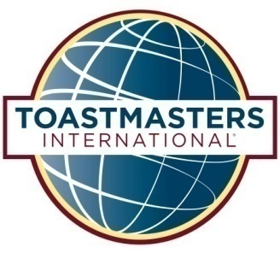 |  |  |  |  |  | {会议标题%黄埔睿思第123次会议}
 |  |  |  |  |  | HUANGPU RISE Toastmasters Club
 |  |  |  |  |  | 愿景：让俱乐部成为每位追梦人心灵的充电站、加油站！ |  |  | 扫一扫，加入我们

 |  | 地址：黄埔区香雪地铁站星际云汇求上语言艺术学校
 |  | 时间： | {日期%8月23日（周三） }{时间%19:15-21:15} |  |  |  | 摄影师 : {摄影师}
主题 | {主题%备稿马拉松} |  |  | 时长 |  | 负责人 | 禁忌话题
{开始时间%19:15} | 会议经理 |  |  | 15 | 分钟 | {会议经理} | 政治、宗教、性、宗族、传销
 | 礼宾师负责会员及来宾签到入场，暖场 |  |  | 15 | 分钟 | {礼宾师}
{start_time} | {event_name} |  |  | {duration} | 分钟 |  | 时间规则
{event_name} |  |  |  | {duration} | 分钟 | {host_name} | 计时信号 | 3分钟及以内发言 | 3分钟以上发言
主席介绍国际演讲会及黄埔睿思国际演讲俱乐部+宾至如归 |  |  |  | 3 | 分钟 | 赵丹敏 | 绿卡 | 剩余1分钟 | 剩余2分钟
#VALUE! | 会议支持者介绍 |  |  | 12 | 分钟 |  | 黄卡 | 剩余30秒 | 剩余1分钟
主持人介绍及中场串词 |  |  |  | 2 | 分钟 | 黄芳 | 红卡 | 时间到 | 时间到
时间官 |  |  |  | 2 | 分钟 | Lucy | 鼓掌或钟响 | 超时15秒 | 超时30秒
哼哈师 |  |  |  | 1 | 分钟 | Ken | 官员团队联系方式 2023.07-2023.12
总体点评师 |  |  |  | 1 | 分钟 | 胡磊 | 主席 | 赵丹敏 | 180 271 10549
破冰师 |  |  |  | 6 | 分钟 | 李向俊 | 教育副主席 | 杨然 | 180 2865 2848
#VALUE! | 即兴演讲《被讨厌的勇气》 |  |  | 28 | 分钟 |  | 会员副主席 | 李向俊 | 189 2272 3916
即兴演讲主持人介绍及中场串词 |  |  |  | 4 | 分钟 | 周淑香 | 公关副主席 | 陈彩霞 | 137 9818 4995
即兴演讲（6位） |  |  |  | 18 | 分钟 | All | 秘书长 | 万玉玲 | 136 3141 9810
即兴点评 |  |  |  | 6 | 分钟 | 谭舒朗 | 财务官 | 王小城 | 133 6056 8220
#VALUE! | 休息 |  |  | 10 | 分钟 |  | 事务官 | 刘朝起 | 180 5242 3029
#VALUE! | 备稿演讲 |  |  | 37 | 分钟 |  | 前主席 | 赵丹敏 | 180 271 10549
主持人介绍及中场串词 |  |  |  | 4 | 分钟 | 黄芳 | 备稿项目介绍
《长大做会计》EC1-01 |  |  |  | 7 | 分钟 | 杨然 | {备稿项目介绍%L1P1 初试啼声，自我介绍 L2P1 项目介绍 }
《惊险之旅》PI3-08 |  |  |  | 7 | 分钟 | 周淑香
《真正实现你童年的梦想》PM1-02 |  |  |  | 7 | 分钟 | 李向俊
《撸起袖子加油干》 |  |  |  | 3 | 分钟 | 赵丹敏 | Toastmasters 国际演讲会介绍
备稿点评《长大做会计》 |  |  |  | 3 | 分钟 | 付芸 | Toastmasters International(TI/国际演讲会)是一个非盈利的教育组织, 通过各地俱 乐部活动，帮助有志人士学习说话、聆听、思考的方式，致力于提高会员的演讲技巧、沟通技巧以及领导力，核心价值观为诚信、精益求精、服务会员、尊重个人。它成立于1924年，总部位于美国加州。目前，该组织在全球范围内已遍布144个国家，拥有14700余个演讲俱乐部，俱乐部会员数量超过28万余人。
备稿点评《惊险之旅》 |  |  |  | 3 | 分钟 | 李静
备稿点评《真正实现你童年的梦想》 |  |  |  | 3 | 分钟 | 赵丹敏
#VALUE! | 会议支持者报告 |  |  | 14 | 分钟
主持人介绍及中场串词 |  |  |  | 2 | 分钟 | 黄芳
哼哈师 |  |  |  | 2 | 分钟 | Ken | 黄埔睿思国际演讲俱乐部介绍
时间官 |  |  |  | 2 | 分钟 | Lucy | 黄埔睿思国际演讲俱乐部，英文名：HUANGPU RISE Toastmasters Club，是黄埔区（含萝岗区）第一家双语社区型头马俱乐部。 俱乐部定位：包容、创新、多元、有趣 俱乐部愿景：让俱乐部成为每位追梦人心灵的充电站、加油站！
总体点评师 |  |  |  | 7 | 分钟 | 胡磊
请观众扫码投票选出“最佳会议支持者”，“最佳即兴演讲者” |  |  |  | 1 | 分钟 | 赵丹敏 | 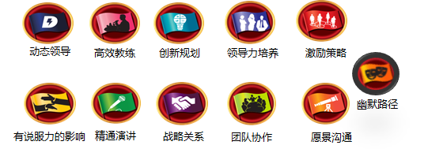
#VALUE! | 颁奖及结束致辞 |  |  | 7 | 分钟
现场回访环节 |  |  |  | 3 | 分钟 | 赵丹敏
颁奖 |  |  |  | 2 | 分钟 | 赵丹敏
下次会议角色招募 |  |  |  | 1 | 分钟 | 廖倩
结束辞 |  |  |  | 1 | 分钟 | 赵丹敏 | 下次会议： | {下一次会议时间%2024-03-06 19:15-21:15 }
{time} | {notice} |  |  |  |  |  | 联系会议经理: | {下一期会议经理}

page2
会员成长
Pathways是头马2018年最新上线的教育体系，共分为11条路径，分别培养5个方向的能力，每条路径有5个阶段，每个阶段包含若干必修和选修项目。
DTM必备条件 | Pathways体系5个纬度 |  | Pathways体系5个层级
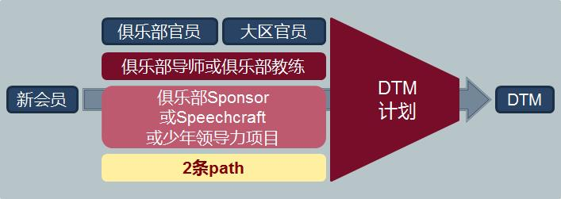 | Level1 | 公众演讲 Public Speaking | Level1 | 掌握基础 Mastering Fundamentals
 | Level2 | 人际沟通 Interpersonal Communication | Level2 | 学习风格 Learning Your Styles
 | Level3 | 战略领导力 Strategic Leadership | Level3 | 增长知识 Increasing Knowledge
 | Level4 | 管理 Management | Level4 | 建立技能 Building Skills
 | Level5 | 自信 Confidence | Level5 | 专业展示 Demonstrating Expertise
（一）Pathways体系11条提升路径 11 Learning paths
1）动态领导 Dynamic Leadership【简称:DL】-培养成策略型领导者。重点了解领导风格、以及化解和管理冲突所需的技能。
2）高效教练Effective Coaching【简称:EC】- 培养成为积极沟通者和领导者。重点在辅导促进他人发展及培养强大的公众演讲技能。
3）创新规划 Innovative Planning【简称:IP】-培养成为公众演讲者和领导者。重点是撰写演讲稿以及在演讲中与听众建立密切的关系。
4）领导力培养 Leadership Development【简称:LD】-培养成为有效沟通者和领导者。重点在于制订和实施计划以及学习时间管理的技巧。
5）激励策略 Motivational Strategies【简称:MS】-培养成为高效沟通者。重点是学习与周围的人建立联系以及成功带领小型团队完成任务。
6）战略关系 Strategic Relationship【简称:SR】-培养成为善于沟通的领导者；重点是了解多样性、与各类人建立联系及掌握公共关系策略。
7）有说服力的影响 Persuasive Influence【简称:PI】-培养成为创新沟通者和领导者，重点在培养强大的人际沟通和公众演讲技能。
8）精通演讲 Presentation Mastery【简称:PM】-培养成为卓越的公共演讲专家。重点在了解听众如何响应您并加强您与听众的共鸣。
9）团队协作 Team Collaboration【简称:TC】-培养成为协作型领导。重点在于主动倾听、激励他人以及与团队协作。
10）愿景沟通 Visionary Communication【简称:VC】-培养成为策略型沟通者和领导者。重点在于发展团队内的信息共享、和制订创新方案的技能。
11）幽默路径 Engaging Humor【简称:EH】-培养成为幽默和迷人的公众演讲者。重点在于聚焦理解你的幽默感、及幽默感如何吸引听众。
（二）Pathways体系5个层级的项目目标
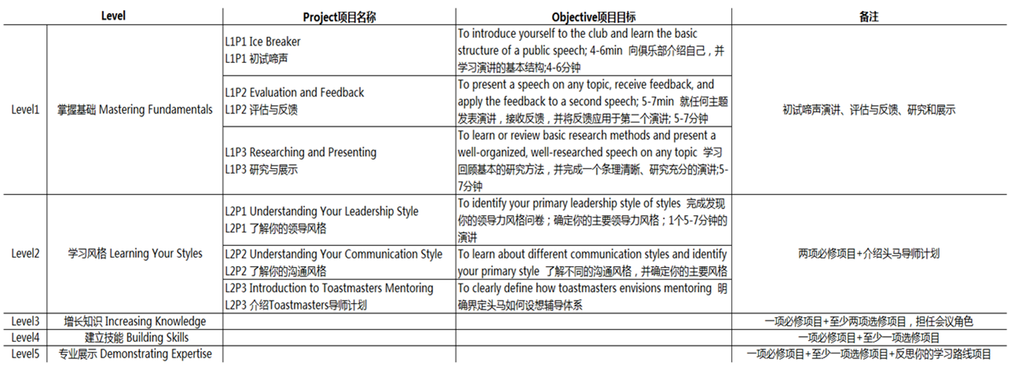

如何加入我们
【入会标准】 |  | 【入会咨询】
1）至少担任2次会议促进者（时间官、哼哈师、破冰师等）和1次接待官。 |  | 感谢您的关注和支持，如对活动有任何疑问，请咨询会员副主席陈彩霞（Chansy）。
2）经过任意一位睿思会员推荐。 |  | 联系方式：陈彩霞137 9818 4995 | 
3）填写并提交入会申请表。 |  | 微信咨询请扫描右方二维码
4）三分钟入会演讲。
5）接受官员团队面试。

